界面&功能
设置系统 |  |  |  |  |  | 功能规则

 | 功能入口
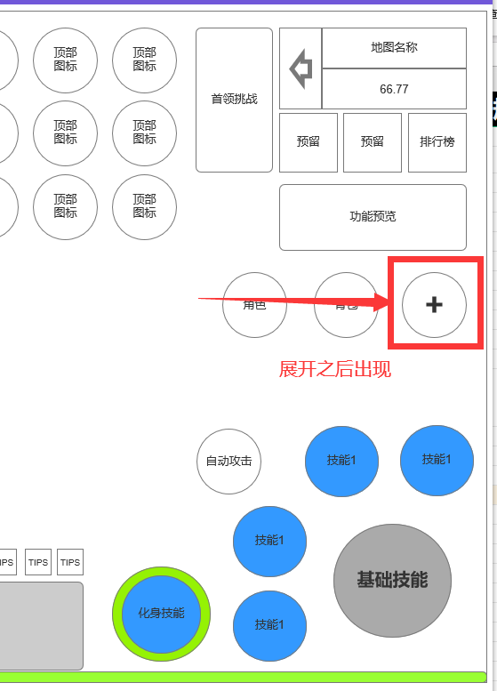

 | 1.主界面点击【设置】图标进入 | 

 | 设置界面
1
3
4
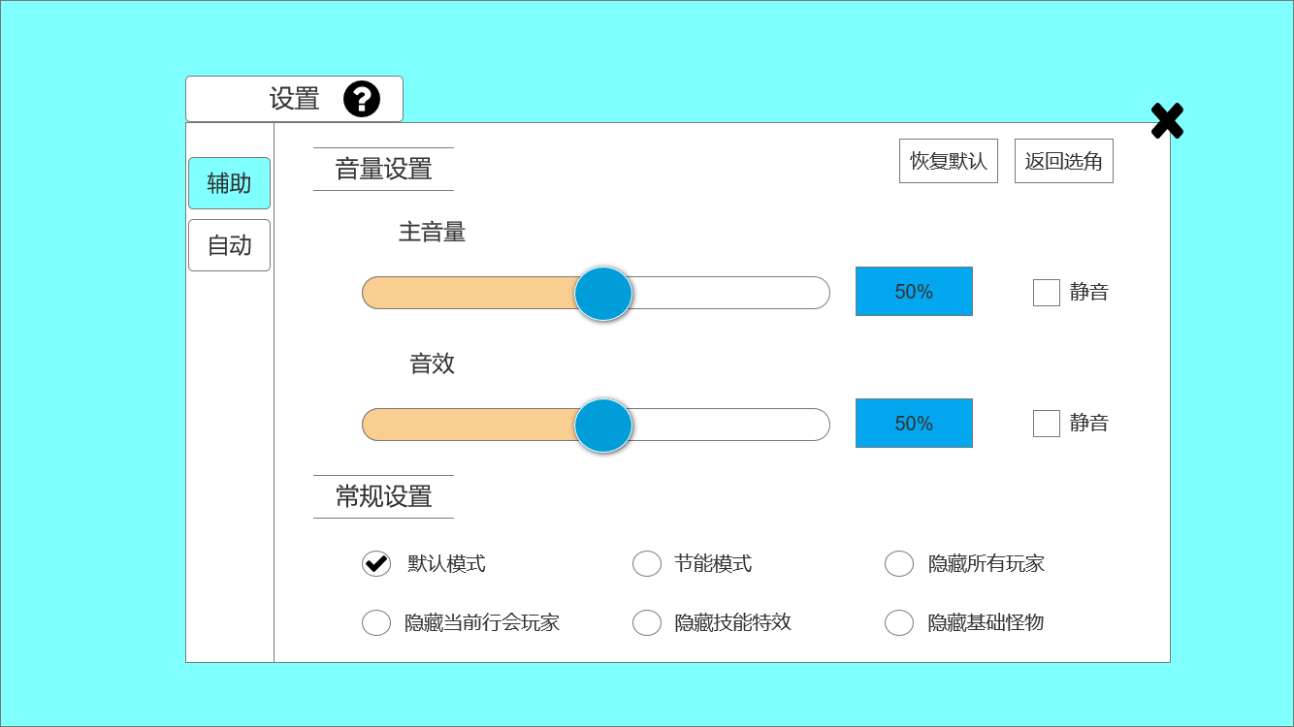
2
 |  |  | 1、标题、说明 |  |  |  | 1、标题、说明
 |  |  | ▶ | 左侧显示功能名称 |  |  | ▶ | 左侧显示功能名称
 |  |  | ▶ | 说明按钮：点击后打开文本说明弹窗 |  |  | ▶ | 说明按钮：点击后打开文本说明弹窗
 |  |  | 2、功能子页签 |  |  |  | 2、功能子页签
5
 |  |  | ▶ | 【辅助】、【自动】子页签 |  |  | ▶ | 点击后，切换打开对应页签
6
 |  |  | ▶ | 有选中和未选中状态 |  |  | ▶ | 有选中和未选中状态
 |  |  | 3、小标题 |  |  |  | 4、关闭按钮
 |  |  | ▶ | 有底框，从左向右颜色逐渐消失，如右图 |  |  | ▶ | 点击后关闭界面
 |  |  | 4、关闭按钮 |  |  |  | 5、按钮
 |  |  | ▶ | 点击后关闭界面 |  |  | ▶ | 包括：恢复默认、返回选角（跳转到选角界面）
 |  |  | 5、按钮 |  |  |  | ▶ | 默认状态(音量和音效为50%，不静音，常规设置除“默认模式外均不勾选”)
7
 |  |  | ▶ | 包括：恢复默认、返回选角 |  |  | ▶ | 有选中和未选中状态
 |  |  | ▶ | 有选中和未选中状态 |  |  | 6、音量设置：
 |  |  | 6、音量设置 |  |  |  | ▶ | 可通过按住圆形按钮，滑动调节音量
 |  |  | ▶ | 包括：主音量、音效，进度条，百分比显示、勾选框、文字提示 |  |  | ▶ | 可通过直接在进度条后的数值框内输入数字调节音量
 |  |  | 6、常规设置 |  |  |  | ▶ | 勾选可静音
 |  |  | ▶ | 包括：圆形勾选框、文字提示 |  |  | 7、常规设置：
 |  |  |  |  |  |  | ▶ | 默认勾选“默认模式”，“默认模式”：不隐藏任何资源效果；“节能模式”：玩家外观按职业统一，穿戴装备不改变外观。

 | 无选框标示界面

1
5
3
4

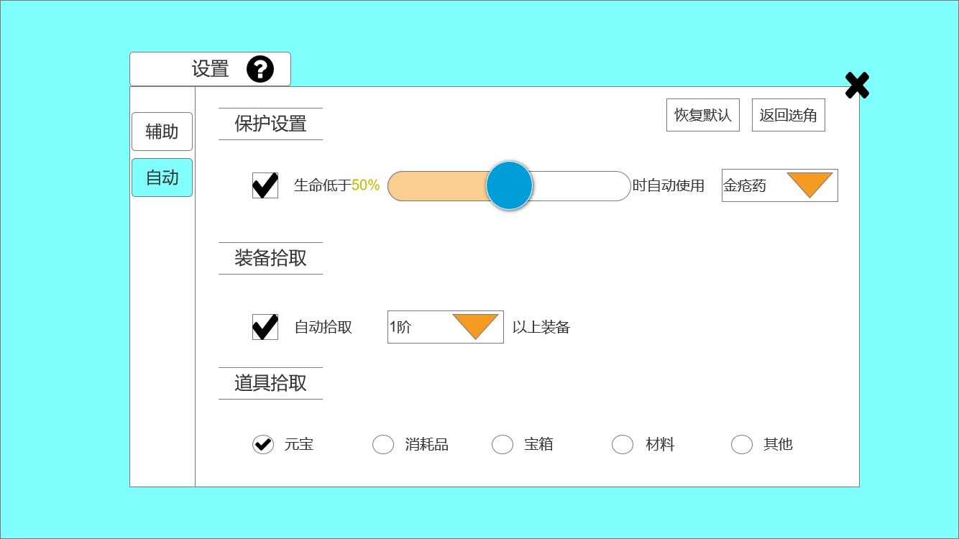
2
 |  |  | 1、标题、说明 |  |  |  | 1、标题、说明
 |  |  | ▶ | 左侧显示功能名称 |  |  | ▶ | 左侧显示功能名称
 |  |  | ▶ | 说明按钮：点击后打开文本说明弹窗 |  |  | ▶ | 说明按钮：点击后打开文本说明弹窗
 |  |  | 2、功能子页签 |  |  |  | 2、功能子页签
 |  |  | ▶ | 【辅助】、【自动】子页签 |  |  | ▶ | 点击后，切换打开对应页签
 |  |  | ▶ | 有选中和未选中状态 |  |  | ▶ | 有选中和未选中状态
6
 |  |  | 3、保护设置 |  |  |  | 3、保护设置：
 |  |  | ▶ | 包括：勾选框、文字提示，进度条、下拉框 |  |  | ▶ | 可通过按住圆形按钮，滑动调节何时使用恢复消耗品
 |  |  | 4、按钮 |  |  |  | ▶ | 下拉框中为恢复消耗品
7
 |  |  | ▶ | 包括：恢复默认、返回选角 |  |  | ▶ | 勾选可静音
8
 |  |  | ▶ | 有选中和未选中状态 |  |  | 4、按钮
 |  |  | 5、关闭按钮 |  |  |  | ▶ | 包括：恢复默认、返回选角（跳转到选角界面）
 |  |  | ▶ | 点击后关闭界面 |  |  | ▶ | 默认状态(勾选保护设置，进度条为50%，勾选自动拾取，1阶；勾选全部道具拾取)
 |  |  | 6、小标题 |  |  |  | ▶ | 有选中和未选中状态
 |  |  | ▶ | 有底框，从左向右颜色逐渐消失，如右图 |  |  | 7、装备拾取
 |  |  | 7、拾取设置 |  |  |  | ▶ | 下拉框中按品阶选择
 |  |  | ▶ | 包括：勾选框、文字提示、下拉框
 |  |  | 8、装备拾取
 |  |  | ▶ | 包括：圆形勾选框、文字提示

参考界面
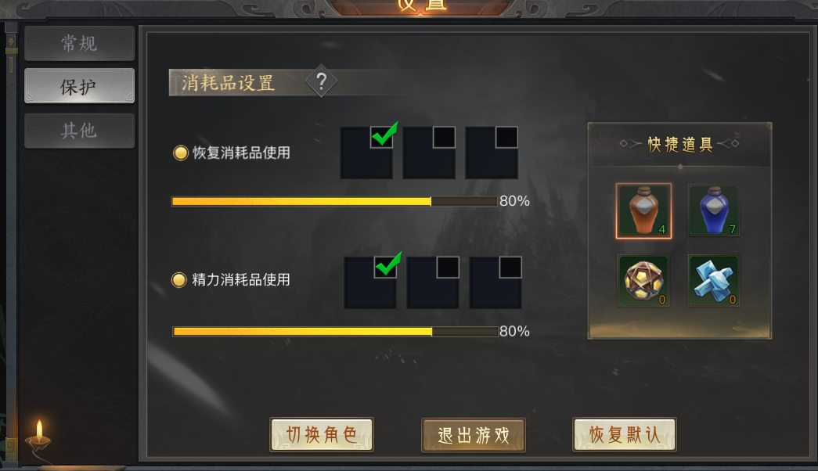
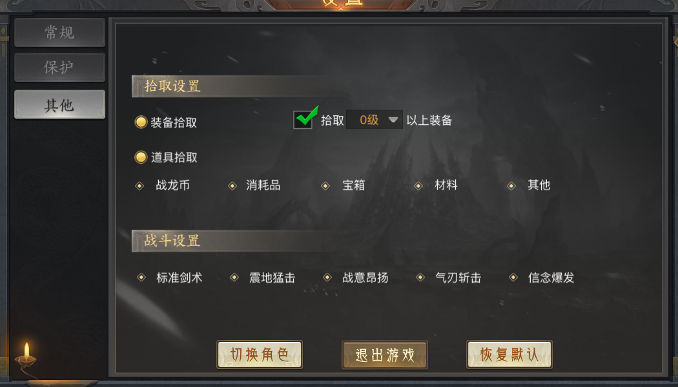
参考图

 | 参考游戏—37王者之心2

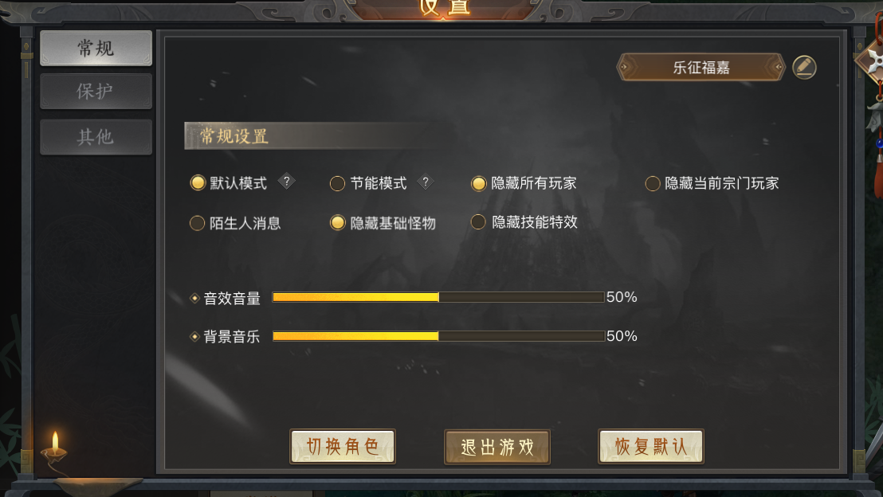

 |  | 圣装主界面

